Zadania 2
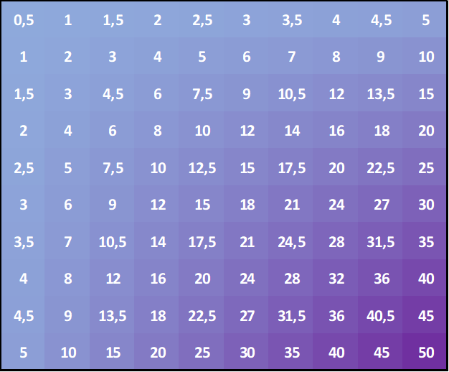
Adresy względne i bezwzględne czyli blokowanie komórek lub adresów.

 | a) Stwórz w tabliczkę mnożenia w wyznaczonym miejscu.

 |  | 1 | 2 | 3 | 4 | 5 | 6 | 7 | 8 | 9 | 10
 | 1 | 1 | 2 | 3 | 4 | 5 | 6 | 7 | 8 | 9 | 10
 | 2 | 2 | 4 | 6 | 8 | 10 | 12 | 14 | 16 | 18 | 20
 | 3 | 3 | 6 | 9 | 12 | 15 | 18 | 21 | 24 | 27 | 30
 | 4 | 4 | 8 | 12 | 16 | 20 | 24 | 28 | 32 | 36 | 40
 | 5 | 5 | 10 | 15 | 20 | 25 | 30 | 35 | 40 | 45 | 50
 | 6 | 6 | 12 | 18 | 24 | 30 | 36 | 42 | 48 | 54 | 60
 | 7 | 7 | 14 | 21 | 28 | 35 | 42 | 49 | 56 | 63 | 70
 | 8 | 8 | 16 | 24 | 32 | 40 | 48 | 56 | 64 | 72 | 80
 | 9 | 9 | 18 | 27 | 36 | 45 | 54 | 63 | 72 | 81 | 90
 | 10 | 10 | 20 | 30 | 40 | 50 | 60 | 70 | 80 | 90 | 100

 | b) Pomnóż każdą wartość w tabliczce mnożenia przez zawartość komórki N17 i wpisz w wybrane miejsce. |  |  |  |  |  |  |  |  |  |  | 0,5

 |  | 0.5 | 1 | 1.5 | 2 | 2.5 | 3 | 3.5 | 4 | 4.5 | 5
 |  | 1 | 2 | 3 | 4 | 5 | 6 | 7 | 8 | 9 | 10
 |  | 1.5 | 3 | 4.5 | 6 | 7.5 | 9 | 10.5 | 12 | 13.5 | 15
 |  | 2 | 4 | 6 | 8 | 10 | 12 | 14 | 16 | 18 | 20
 |  | 2.5 | 5 | 7.5 | 10 | 12.5 | 15 | 17.5 | 20 | 22.5 | 25
 |  | 3 | 6 | 9 | 12 | 15 | 18 | 21 | 24 | 27 | 30
 |  | 3.5 | 7 | 10.5 | 14 | 17.5 | 21 | 24.5 | 28 | 31.5 | 35
 |  | 4 | 8 | 12 | 16 | 20 | 24 | 28 | 32 | 36 | 40
 |  | 4.5 | 9 | 13.5 | 18 | 22.5 | 27 | 31.5 | 36 | 40.5 | 45
 |  | 5 | 10 | 15 | 20 | 25 | 30 | 35 | 40 | 45 | 50

 | c) Za pomocą formatowania warunkowego "pokoloruj" tabelkę z polecenia b). Następnie ustaw odpowiednio tekst i wystylizuj go tak, by wyglądał tak jak na poniższym obrazku

Zadania 3
Sformatuj poniższe dane tak, aby wyglądały tak jak na obrazku z prawej strony. Jeśli potrzebujesz pomocy przewiń do 50 wiersza.

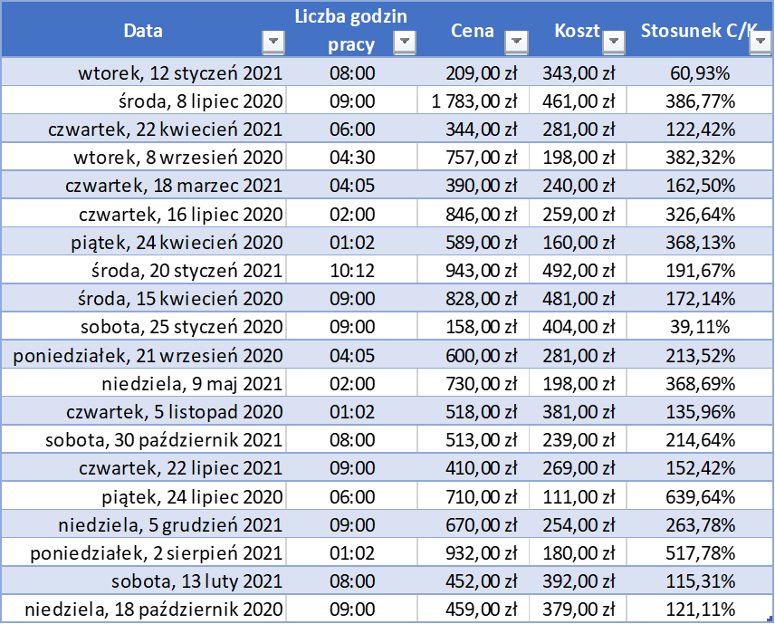
Data | Liczba godzin pracy | Cena | Koszt | Stosunek C/K
2021-07-31 | 8:00:00 | 209.00 zł | 343.00 zł | 60.93%
2021-01-24 | 9:00:00 | 1,783.00 zł | 461.00 zł | 386.77%
2021-11-08 | 6:00:00 | 344.00 zł | 281.00 zł | 122.42%
2021-03-27 | 4:30:00 | 757.00 zł | 198.00 zł | 382.32%
2021-10-04 | 4:05:00 | 390.00 zł | 240.00 zł | 162.50%
2021-02-01 | 2:00:00 | 846.00 zł | 259.00 zł | 326.64%
2020-11-10 | 1:02:00 | 589.00 zł | 160.00 zł | 368.13%
2021-08-08 | 10:12:00 | 943.00 zł | 492.00 zł | 191.67%
2020-11-01 | 9:00:00 | 828.00 zł | 481.00 zł | 172.14%
2020-08-12 | 9:00:00 | 158.00 zł | 404.00 zł | 39.11%
2021-04-09 | 4:05:00 | 600.00 zł | 281.00 zł | 213.52%
2021-11-25 | 2:00:00 | 730.00 zł | 198.00 zł | 368.69%
2021-05-24 | 1:02:00 | 518.00 zł | 381.00 zł | 135.96%
2022-05-18 | 8:00:00 | 513.00 zł | 239.00 zł | 214.64%
2022-02-07 | 9:00:00 | 410.00 zł | 269.00 zł | 152.42%
2021-02-09 | 6:00:00 | 710.00 zł | 111.00 zł | 639.64%
2022-06-23 | 9:00:00 | 670.00 zł | 254.00 zł | 263.78%
2022-02-18 | 1:02:00 | 932.00 zł | 180.00 zł | 517.78%
2021-09-01 | 8:00:00 | 452.00 zł | 392.00 zł | 115.31%
2021-05-06 | 9:00:00 | 459.00 zł | 379.00 zł | 121.11%

Wykonuj poniższe polecenia:
Sformatuj dane w kolumnach aby były odpowiedniego typu
Sformatuj dane jako tabelę
Wyrównaj odpoiednio tekst w kolumnach: zwróć uwagę, że w pierwszej kolumnie jest on wyrównany do prawej strony.

Ustaw odpowiednią szerokość i wysokość kolumn i wierszy. Ustaw zawijanie tekstu dla "Liczby godzin pracy"

Data | Liczba godzin pracy | Cena | Koszt | Stosunek C/K
44208 | 0.33333333333 | 209 | 343 | 0.60932944606
44020 | 0.375 | 1783 | 461 | 3.8676789588
44308 | 0.25 | 344 | 281 | 1.2241992883
44082 | 0.1875 | 757 | 198 | 3.8232323232
44273 | 0.17013888889 | 390 | 240 | 1.625
44028 | 0.083333333333 | 846 | 259 | 3.2664092664
43945 | 0.043055555556 | 589 | 160 | 3.68125
44216 | 0.425 | 943 | 492 | 1.9166666667
43936 | 0.375 | 828 | 481 | 1.7214137214
43855 | 0.375 | 158 | 404 | 0.39108910891
44095 | 0.17013888889 | 600 | 281 | 2.1352313167
44325 | 0.083333333333 | 730 | 198 | 3.6868686869
44140 | 0.043055555556 | 518 | 381 | 1.3595800525
44499 | 0.33333333333 | 513 | 239 | 2.1464435146
44399 | 0.375 | 410 | 269 | 1.5241635688
44036 | 0.25 | 710 | 111 | 6.3963963964
44535 | 0.375 | 670 | 254 | 2.6377952756
44410 | 0.043055555556 | 932 | 180 | 5.1777777778
44240 | 0.33333333333 | 452 | 392 | 1.1530612245
44122 | 0.375 | 459 | 379 | 1.2110817942

Zadanie 8
Tabela | Data | Kurs Średnia | Zmiana | a) Podziel dane na kolumny. Podpowiedź: separator ".", znak dziesiętny ","
181/A/NBP/2021 | 2021-09-17 | 3.8882 | 0 | b) Zamień danę na tabelę
182/A/NBP/2021 | 2021-09-20 | 3.9282 | 1.03 | c) Oblicz
183/A/NBP/2021 | 2021-09-21 | 3.9337 | 0.14 | Oblicz średnią dodatnią zamianę | 0.47153846154
184/A/NBP/2021 | 2021-09-22 | 3.946 | 0.31 | Oblicz średnią ujemną zamianę | -0.67571428571
185/A/NBP/2021 | 2021-09-23 | 3.9256 | -0.52 | Oblicz ilość dni, w których zamiana była ujemna | 7
186/A/NBP/2021 | 2021-09-24 | 3.9268 | 0.03 | d) Stwórz wykres, który będzie wyglądał następująco
Kurs dolara
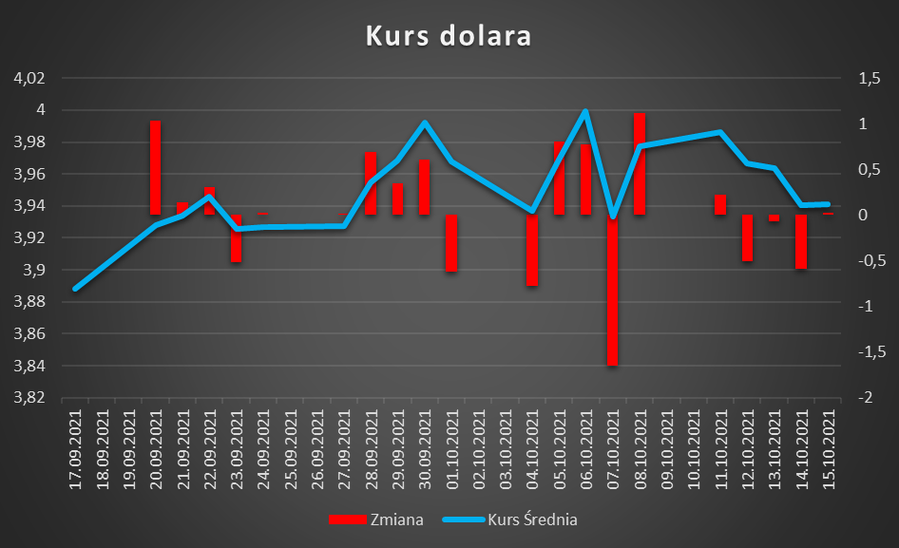
187/A/NBP/2021 | 2021-09-27 | 3.9276 | 0.02
188/A/NBP/2021 | 2021-09-28 | 3.9546 | 0.69
189/A/NBP/2021 | 2021-09-29 | 3.9684 | 0.35
190/A/NBP/2021 | 2021-09-30 | 3.9925 | 0.61
191/A/NBP/2021 | 2021-10-01 | 3.9678 | -0.62
192/A/NBP/2021 | 2021-10-04 | 3.9368 | -0.78
193/A/NBP/2021 | 2021-10-05 | 3.9688 | 0.81
194/A/NBP/2021 | 2021-10-06 | 3.9992 | 0.77
195/A/NBP/2021 | 2021-10-07 | 3.9334 | -1.65
196/A/NBP/2021 | 2021-10-08 | 3.9775 | 1.12
197/A/NBP/2021 | 2021-10-11 | 3.9862 | 0.22
198/A/NBP/2021 | 2021-10-12 | 3.9664 | -0.5
199/A/NBP/2021 | 2021-10-13 | 3.9638 | -0.07
200/A/NBP/2021 | 2021-10-14 | 3.9403 | -0.59
201/A/NBP/2021 | 2021-10-15 | 3.9413 | 0.03

